Notas
MACROENCUESTA DE VIOLENCIA CONTRA LA MUJER 2019

La Macroencuesta de Violencia contra la Mujer que elabora la Subdirección General de Sensibilización, Prevención y Estudios de la Violencia de Género (Delegación del Gobierno contra la Violencia de Género) del Ministerio de Igualdad, es una operación estadística oficial incluida en el Plan Estadístico Nacional cuyo objetivo es dar a conocer datos relevantes sobre la prevalencia de la violencia contra la mujer en España.
En esta publicación presentamos los datos por Comunidades Autónomas que nos ofrece la macroencuesta.
Puede consultar los resultados completos en el siguiente enlace:
https://violenciagenero.igualdad.gob.es/violenciaEnCifras/macroencuesta2015/Macroencuesta2019/home.htm

Tabla 1.1
1. VIOLENCIA EN LA PAREJA
1.1. Mujeres víctimas de violencia física y/o sexual de alguna pareja a lo largo de la vida. Comunidades Autónomas (*)
Porcentajes
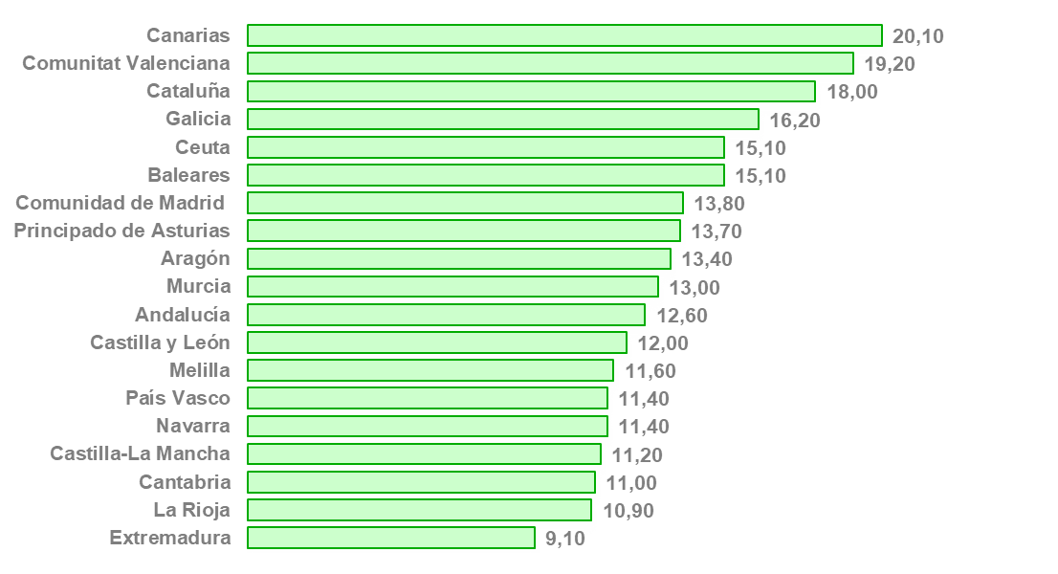
 | 2019 | Porcentajes

Extremadura | 9.10
La Rioja | 10.90
Cantabria | 11.00
Castilla-La Mancha | 11.20
Navarra | 11.40
País Vasco | 11.40
Melilla | 11.60
Castilla y León | 12.00
Andalucía | 12.60
Murcia | 13.00
Aragón | 13.40
Principado de Asturias | 13.70
Comunidad de Madrid | 13.80
Baleares | 15.10
Ceuta | 15.10
Galicia | 16.20
Cataluña | 18.00
Comunitat Valenciana | 19.20
Canarias | 20.10

Fuente: Macroencuesta de Violencia contra la Mujer 2019. Ministerio de Igualdad

(*) Definiciones:
Pareja: persona que tiene una relación de tipo afectivo-sexual con otra, haya o no convivencia o vínculo de tipo legal e independientemente de que haya o no relaciones sexuales, y de la duración de la relación, e independientemente de que sean de igual o diferente sexo
Violencia física: cualquier acto no accidental que implique el uso deliberado de la fuerza, como bofetadas, golpes, palizas, empujones, heridas, fracturas o quemaduras, que provoquen o puedan provocar una lesión, daño o dolor en el cuerpo
Violencia sexual: se sigue la definición de la Organización Mundial de la Salud que la considera como todo acto sexual, la tentativa de consumar un acto sexual, los comentarios o insinuaciones sexuales no deseados, o las acciones para comercializar o utilizar de cualquier otro modo la sexualidad de una persona mediante coacción por otra persona, independientemente de la relación de esta con la víctima, en cualquier ámbito, incluidos el hogar y el lugar de trabajo

Tabla 1.2
1. VIOLENCIA EN LA PAREJA
1.2. Mujeres víctimas de violencia psicológica emocional de alguna pareja a lo largo de la vida. Comunidades Autónomas (*)
Porcentajes
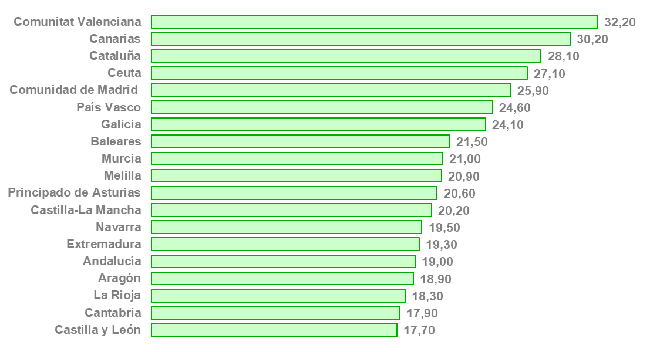
 | 2019 | Porcentajes

Castilla y León | 17.70
Cantabria | 17.90
La Rioja | 18.30
Aragón | 18.90
Andalucía | 19.00
Extremadura | 19.30
Navarra | 19.50
Castilla-La Mancha | 20.20
Principado de Asturias | 20.60
Melilla | 20.90
Murcia | 21.00
Baleares | 21.50
Galicia | 24.10
País Vasco | 24.60
Comunidad de Madrid | 25.90
Ceuta | 27.10
Cataluña | 28.10
Canarias | 30.20
Comunitat Valenciana | 32.20

Fuente: Macroencuesta de Violencia contra la Mujer 2019. Ministerio de Igualdad

(*) Definiciones:
Violencia psicológica: conducta intencionada y prolongada en el tiempo, que atenta contra la integridad psíquica y emocional de una persona y contra su dignidad como persona, sin que haya intervención de contacto físico entre las personas involucradas. Incluye los comportamientos de control y los de abuso emocional

Tabla 1.3.1
1. VIOLENCIA EN LA PAREJA
1.3.1. Mujeres víctimas de violencia psicológica de control de alguna pareja a lo largo de la vida. Comunidades Autónomas
Porcentajes
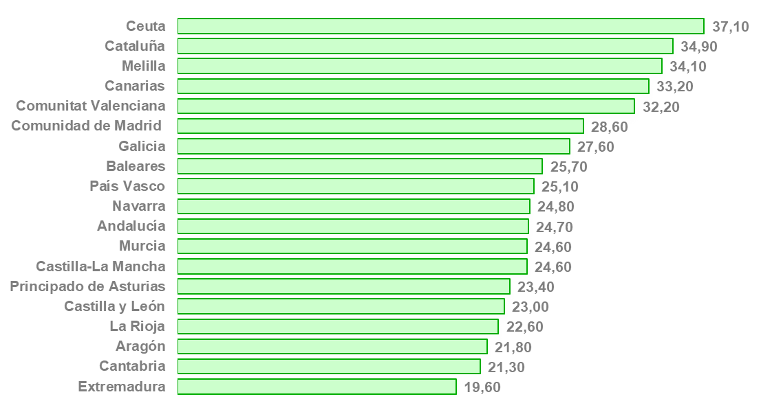
 | 2019 | Porcentajes

Extremadura | 19.60
Cantabria | 21.30
Aragón | 21.80
La Rioja | 22.60
Castilla y León | 23.00
Principado de Asturias | 23.40
Castilla-La Mancha | 24.60
Murcia | 24.60
Andalucía | 24.70
Navarra | 24.80
País Vasco | 25.10
Baleares | 25.70
Galicia | 27.60
Comunidad de Madrid | 28.60
Comunitat Valenciana | 32.20
Canarias | 33.20
Melilla | 34.10
Cataluña | 34.90
Ceuta | 37.10

Fuente: Macroencuesta de Violencia contra la Mujer 2019. Ministerio de Igualdad

Tabla 1.3.2
1. VIOLENCIA EN LA PAREJA
1.3.2. Mujeres víctimas de violencia psicológica de control de alguna pareja en los últimos 12 meses. Comunidades Autónomas
Porcentajes
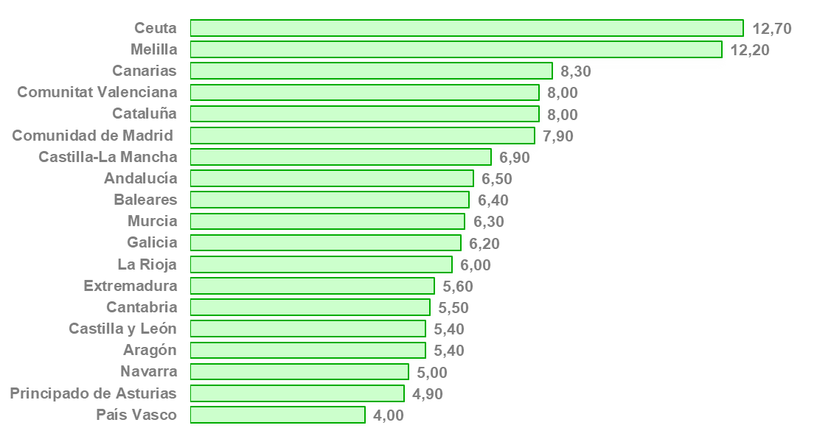
 | 2019 | Porcentajes

País Vasco | 4.00
Principado de Asturias | 4.90
Navarra | 5.00
Aragón | 5.40
Castilla y León | 5.40
Cantabria | 5.50
Extremadura | 5.60
La Rioja | 6.00
Galicia | 6.20
Murcia | 6.30
Baleares | 6.40
Andalucía | 6.50
Castilla-La Mancha | 6.90
Comunidad de Madrid | 7.90
Cataluña | 8.00
Comunitat Valenciana | 8.00
Canarias | 8.30
Melilla | 12.20
Ceuta | 12.70

Fuente: Macroencuesta de Violencia contra la Mujer 2019. Ministerio de Igualdad

Tabla 1.4
1. VIOLENCIA EN LA PAREJA
1.4. Mujeres víctimas de violencia económica de alguna pareja a lo largo de la vida. Comunidades Autónomas (*)
Porcentajes
 | 2019 | Porcentajes
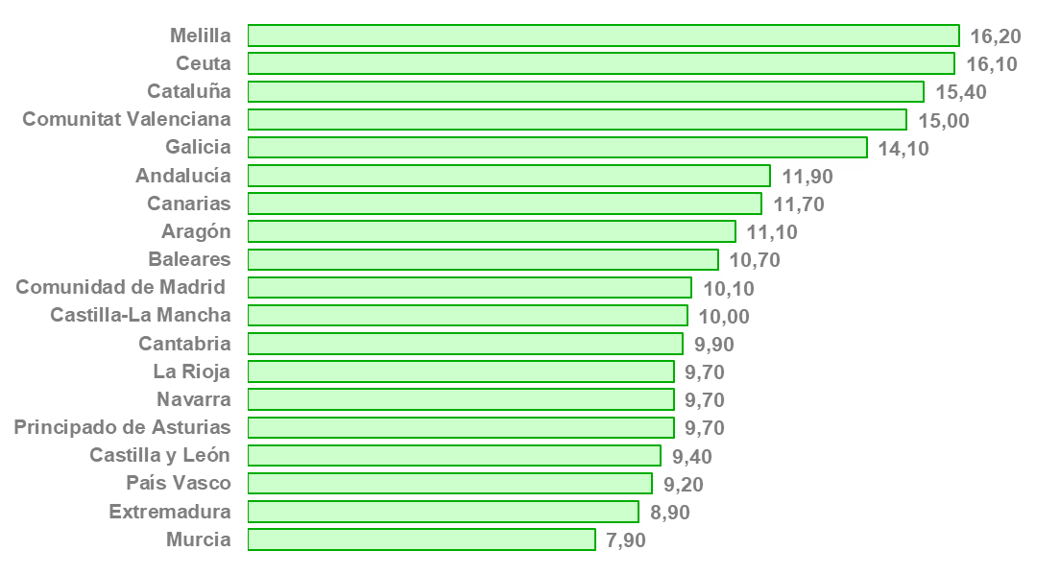
Murcia | 7.90
Extremadura | 8.90
País Vasco | 9.20
Castilla y León | 9.40
Principado de Asturias | 9.70
Navarra | 9.70
La Rioja | 9.70
Cantabria | 9.90
Castilla-La Mancha | 10.00
Comunidad de Madrid | 10.10
Baleares | 10.70
Aragón | 11.10
Canarias | 11.70
Andalucía | 11.90
Galicia | 14.10
Comunitat Valenciana | 15.00
Cataluña | 15.40
Ceuta | 16.10
Melilla | 16.20

Fuente: Macroencuesta de Violencia contra la Mujer 2019. Ministerio de Igualdad

(*) Definiciones:
Violencia económica: conducta que busca controlar a una persona impidiéndole el acceso a los recursos económicos de forma que sea totalmente dependiente de la persona agresora a nivel económico. Comprende también comportamientos orientados a controlar el ingreso obtenido por la persona que sufre esta forma de violencia

Tabla 1.5.1
1. VIOLENCIA EN LA PAREJA
1.5.1. Mujeres víctimas de cualquier tipo de violencia de alguna pareja a lo largo de la vida. Comunidades Autónomas
Porcentajes
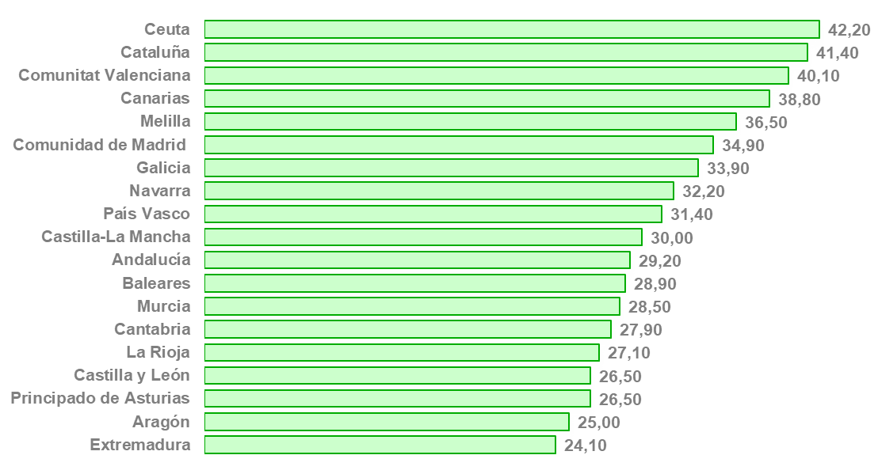
 | 2019 | Porcentajes

Extremadura | 24.10
Aragón | 25.00
Principado de Asturias | 26.50
Castilla y León | 26.50
La Rioja | 27.10
Cantabria | 27.90
Murcia | 28.50
Baleares | 28.90
Andalucía | 29.20
Castilla-La Mancha | 30.00
País Vasco | 31.40
Navarra | 32.20
Galicia | 33.90
Comunidad de Madrid | 34.90
Melilla | 36.50
Canarias | 38.80
Comunitat Valenciana | 40.10
Cataluña | 41.40
Ceuta | 42.20

Fuente: Macroencuesta de Violencia contra la Mujer 2019. Ministerio de Igualdad

Tabla 1.5.2
1. VIOLENCIA EN LA PAREJA
1.5.2. Mujeres víctimas de cualquier tipo de violencia de alguna pareja en los últimos 12 meses. Comunidades Autónomas
Porcentajes
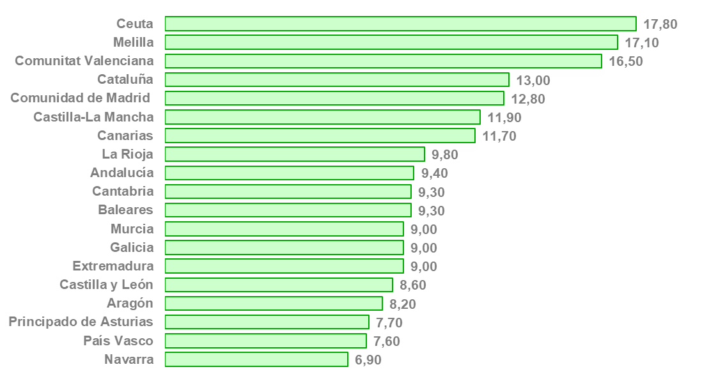
 | 2019 | Porcentajes

Navarra | 6.90
País Vasco | 7.60
Principado de Asturias | 7.70
Aragón | 8.20
Castilla y León | 8.60
Extremadura | 9.00
Galicia | 9.00
Murcia | 9.00
Baleares | 9.30
Cantabria | 9.30
Andalucía | 9.40
La Rioja | 9.80
Canarias | 11.70
Castilla-La Mancha | 11.90
Comunidad de Madrid | 12.80
Cataluña | 13.00
Comunitat Valenciana | 16.50
Melilla | 17.10
Ceuta | 17.80

Fuente: Macroencuesta de Violencia contra la Mujer 2019. Ministerio de Igualdad

Tabla 2.1
2. VIOLENCIA FUERA DE LA PAREJA
2.1. Mujeres víctimas de violencia física fuera de la pareja a lo largo de la vida. Comunidades Autónomas
Porcentajes
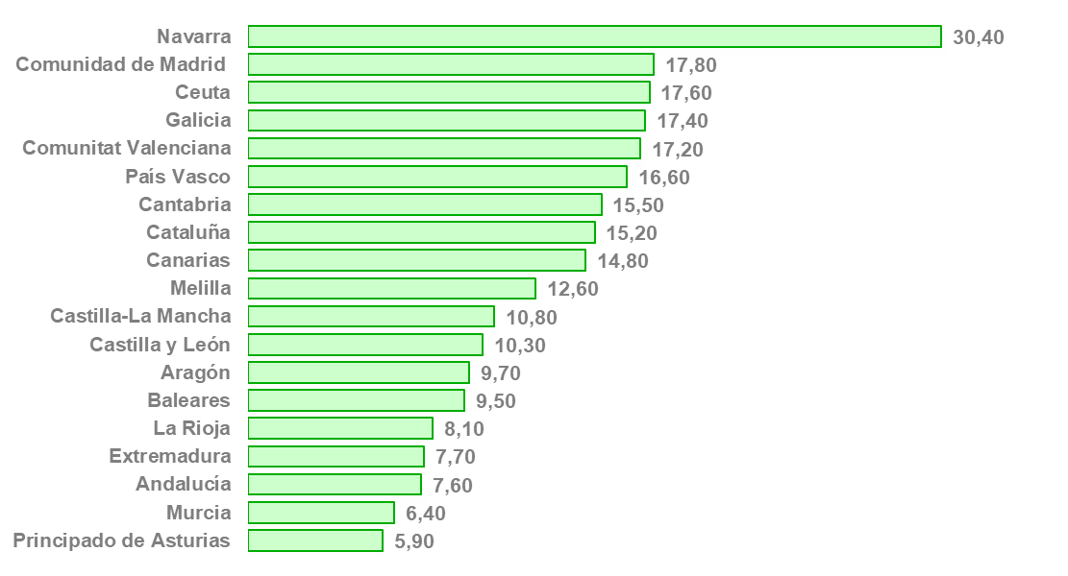
 | 2019 | Porcentajes

Principado de Asturias | 5.90
Murcia | 6.40
Andalucía | 7.60
Extremadura | 7.70
La Rioja | 8.10
Baleares | 9.50
Aragón | 9.70
Castilla y León | 10.30
Castilla-La Mancha | 10.80
Melilla | 12.60
Canarias | 14.80
Cataluña | 15.20
Cantabria | 15.50
País Vasco | 16.60
Comunitat Valenciana | 17.20
Galicia | 17.40
Ceuta | 17.60
Comunidad de Madrid | 17.80
Navarra | 30.40

Fuente: Macroencuesta de Violencia contra la Mujer 2019. Ministerio de Igualdad

Tabla 2.2
2. VIOLENCIA FUERA DE LA PAREJA
2.2. Porcentaje de mujeres víctimas de violencia sexual fuera de la pareja a lo largo de la vida. Comunidades Autónomas
Porcentajes
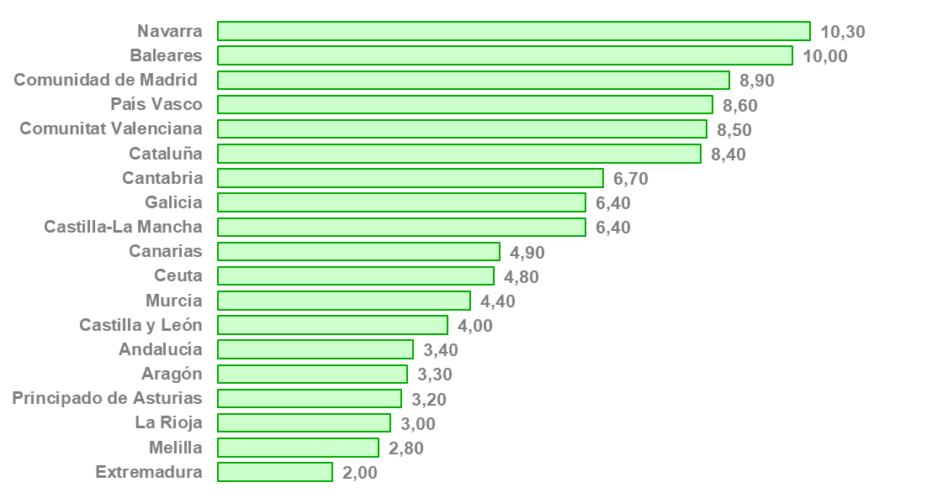
 | 2019 | Porcentajes

Extremadura | 2.00
Melilla | 2.80
La Rioja | 3.00
Principado de Asturias | 3.20
Aragón | 3.30
Andalucía | 3.40
Castilla y León | 4.00
Murcia | 4.40
Ceuta | 4.80
Canarias | 4.90
Castilla-La Mancha | 6.40
Galicia | 6.40
Cantabria | 6.70
Cataluña | 8.40
Comunitat Valenciana | 8.50
País Vasco | 8.60
Comunidad de Madrid | 8.90
Baleares | 10.00
Navarra | 10.30

Fuente: Macroencuesta de Violencia contra la Mujer 2019. Ministerio de Igualdad

Tabla 3.1.1
3. ACOSO SEXUAL Y ACOSO REITERADO
3.1.1. Porcentaje de mujeres víctimas de acoso sexual a lo largo de la vida. Comunidades Autónomas (*)
Porcentajes
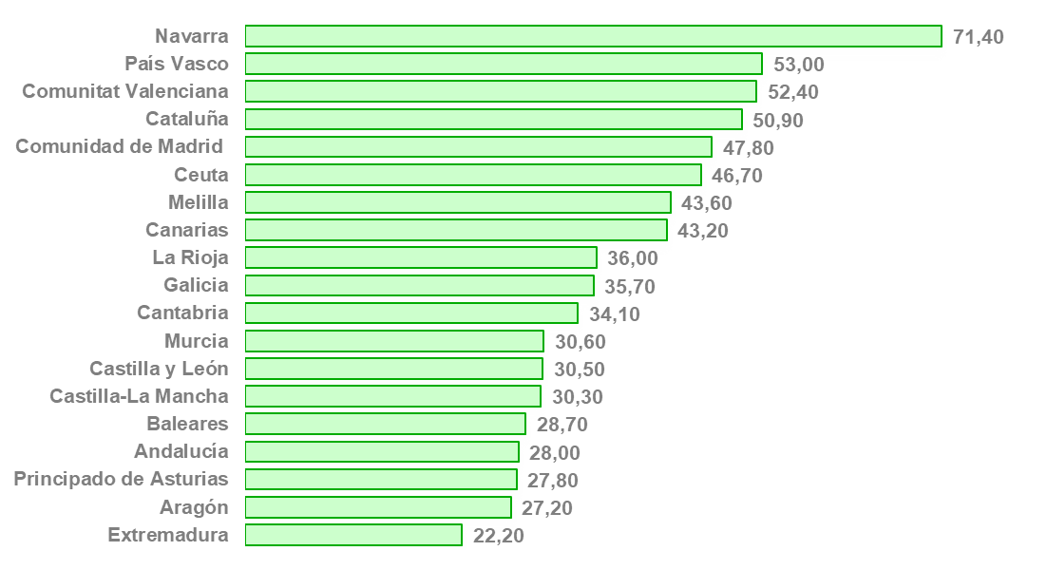
 | 2019 | Porcentajes

Extremadura | 22.20
Aragón | 27.20
Principado de Asturias | 27.80
Andalucía | 28.00
Baleares | 28.70
Castilla-La Mancha | 30.30
Castilla y León | 30.50
Murcia | 30.60
Cantabria | 34.10
Galicia | 35.70
La Rioja | 36.00
Canarias | 43.20
Melilla | 43.60
Ceuta | 46.70
Comunidad de Madrid | 47.80
Cataluña | 50.90
Comunitat Valenciana | 52.40
País Vasco | 53.00
Navarra | 71.40

Fuente: Macroencuesta de Violencia contra la Mujer 2019. Ministerio de Igualdad

(*) Definiciones:
Acoso sexual: conductas no deseadas con una connotación sexual que a las personas entrevistadas les hayan hecho sentirse ofendidas, humilladas o intimidadas

Tabla 3.1.2
3. ACOSO SEXUAL Y ACOSO REITERADO
3.1.2. Mujeres víctimas de acoso sexual en los últimos 12 meses. Comunidades Autónomas
Porcentajes
 | 2019 | Porcentajes
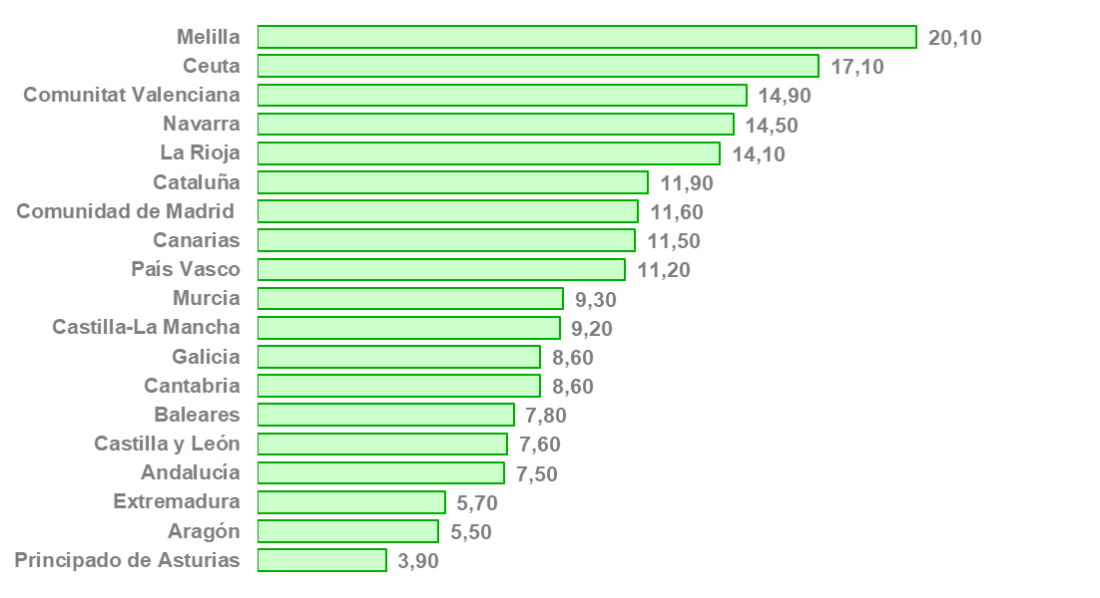
Principado de Asturias | 3.90
Aragón | 5.50
Extremadura | 5.70
Andalucía | 7.50
Castilla y León | 7.60
Baleares | 7.80
Cantabria | 8.60
Galicia | 8.60
Castilla-La Mancha | 9.20
Murcia | 9.30
País Vasco | 11.20
Canarias | 11.50
Comunidad de Madrid | 11.60
Cataluña | 11.90
La Rioja | 14.10
Navarra | 14.50
Comunitat Valenciana | 14.90
Ceuta | 17.10
Melilla | 20.10

Fuente: Macroencuesta de Violencia contra la Mujer 2019. Ministerio de Igualdad

Tabla 3.2
3. ACOSO SEXUAL Y ACOSO REITERADO
3.2. Mujeres víctimas de acoso reiterado (stalking) a lo largo de la vida. Comunidades Autónomas (*)
Porcentajes
 | 2019 | Porcentajes

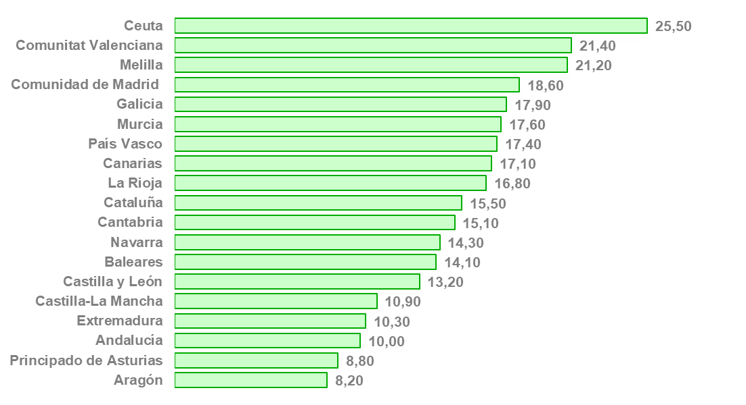
Aragón | 8.20
Principado de Asturias | 8.80
Andalucía | 10.00
Extremadura | 10.30
Castilla-La Mancha | 10.90
Castilla y León | 13.20
Baleares | 14.10
Navarra | 14.30
Cantabria | 15.10
Cataluña | 15.50
La Rioja | 16.80
Canarias | 17.10
País Vasco | 17.40
Murcia | 17.60
Galicia | 17.90
Comunidad de Madrid | 18.60
Melilla | 21.20
Comunitat Valenciana | 21.40
Ceuta | 25.50

Fuente: Macroencuesta de Violencia contra la Mujer 2019. Ministerio de Igualdad

(*) Definiciones:
Acoso reiterado (stalking): situaciones en la que la misma persona haya sido ofensiva o amenazadora de forma repetida hasta el punto de causarle miedo a otra persona

